odc
FERRETERÍA FERLE C.A. J-00368029-0
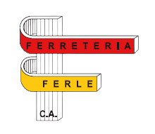
Calle Maturín galpón #2, zona industrial el barbecho, Guarenas, Edo. Miranda. | Correo: fferle@gmail.com |  | Ordern de compra: | {orderId}
 | Web: https://ferle.pages.dev/home |  | Fecha de solicitud: | {dateNow()}
 | Telf.: 0212 361 1441

CÓDIGO | DESCRIPCIÓN | CANTIDAD | PRECIO POR UNIDAD | MONTO

 |  |  | Sub-total
 |  |  | iva | 16%
Gracias por preferirnos. |  |  | total

